HANDLEIDING - START
 IBO KAKELBONT
digitale formulierbundel opmaak gezinsdossier
handleiding en index

In deze digitale formulierbundel vind je alle documenten die deel uitmaken voor de opmaak van een gezinsdossier.

Vul ENKEL de DONKER grijs gekleurde vakjes in a.u.b.!
Zodra u dan langsgekomen bent voor het finaliseren van het dossier, zijn uw kind(eren) ingeschreven.
U krijgt dan van ons een kopie van de overeenkomst en QR-code kaarten om uw kind(eren) bij brengen en halen in en uit te loggen en toegang tot het ouderportaal 'Tjek' zodat u voor de komende vakanties online opvang kunt reserveren.

Voor meer informatie en hulp, mail je naar secretariaat@ibokakelbont.net (klik hier)
Vermeld bij elke communicatie steeds duidelijk de naam van je kind(eren).

Stappenplan:

STAP 1: Individuele fiche PER kind (Dit eerst invullen a.u.b. en dan pas afdrukken!)
STAP 2: Schriftelijke overeenkomst PER kind (aanvullen waar nodig en dan pas afdrukken)
STAP 3: Ondertekening van het Huishoudelijk reglement (afdrukken en tekenen)

Na invullen en tekenen van Stap 1,2 en 3: bel/mail voor een afspraak om dossier te finaliseren.

Neem ook de volgende Word-bestanden door:
1) Het Huishoudelijk Reglement IBO Kakelbont (HRR)
2) Bijlage 1 - Huishoudelijk Reglement voor gebruikers - Prijs
3) Bijlage 2 - Huishoudelijk Reglement voor gebruikers - Collectieve Sluiting

Ondertekening HHR STAP - 3
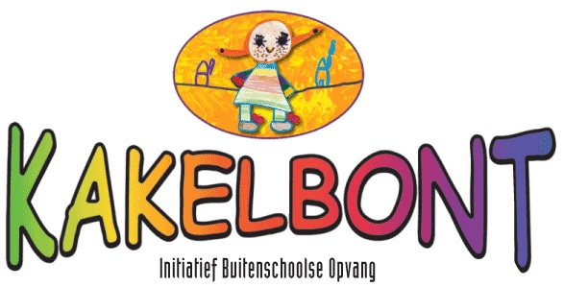

 |  |  | vzw PAIDEIA
 |  |  | ONDERTEKENING van het Huishoudelijk Reglement voor Gebruikers
 |  |  | IBO Kakelbont voor ontvangst en kennisneming.
 |  | (Handmatig ondertekenen bij afhaal QR-kaarten)

Deze overeenkomst werd opgemaakt in tweevoud, op |  |  |  | 0 | te | 0

De ouders van: |  | 0

Onderstaande vragen beantwoorden met JA of NEE:

1) Regelment hebben ontvangen (schriftelijk of digitaal) en verklaren dat zij instemmen met het
Huishoudelijk Reglement (HHR).
 |  | Akkoord?

2)Er mag beeldmateriaal van mijn kind(eren) gebruikt worden op de website.
en op sociale media zonder naamvermelding.
 |  | Akkoord?

3)Ik ontvang graag de nieuwsbrief van IBO Kakelbont (max. 1x per maand).
 |  | Akkoord?

[handtekening contracthouder] |  |  |  | [handtekening organistatie]

naam: | 0 |  |  | naam:

Door de organistatie in te vullen:

Gezinsnummer: ……………………………………………..

Afspraak maken om de documenten in te dienen via 050/388 884 of
alles doorsturen (ingevuld EXCEL-bestand) naar
secretariaat@ibokakelbont.net
Waarvoor dank!

